ﾌﾛｰ
CloudTrail → CloudWatch Logs -> メトリックフィルター
CloudTrail → CloudWatch Logs連携
CloudTrail → EventBirdge連携
CloudTrail → s3 ダイジェストファイル
GuardDuty → EventBridge → Kinesis Data Firehose → OpenSearch Dashboards

Aurora
(RDS Protection 機能)

EKS
(EKS Protection機能)

VPCフローログ
Lambdaでカスタム自動修正
Route53 DNSクエリ
GuardDuty
EventBridge

API操作
CloudTrail
Data Firehose
OpenSearch Dashboards
ﾃﾞｰﾀｲﾍﾞﾝﾄ
s3（標準）
SNSトピ

cloud Watch Logs
ﾒﾄﾘｯｸｽﾌｨﾙﾀｰ

EventBridge
ALB
s3
QuickSight
Athena

cloud Watch Logs

Amazon EventBridge を使用して IAM Access Analyzer のアクティブな検出結果を監視するのは、AWS 推奨のベストプラクティスの一つ。
リソース（S3バケット、IAMロール、KMSキーなど）への意図しないアクセスを特定する

s3

IAMﾛｰﾙ
IAM Access Analyzer
EventBridge
意図しないアクセスを特定
KMSｷｰ

u1
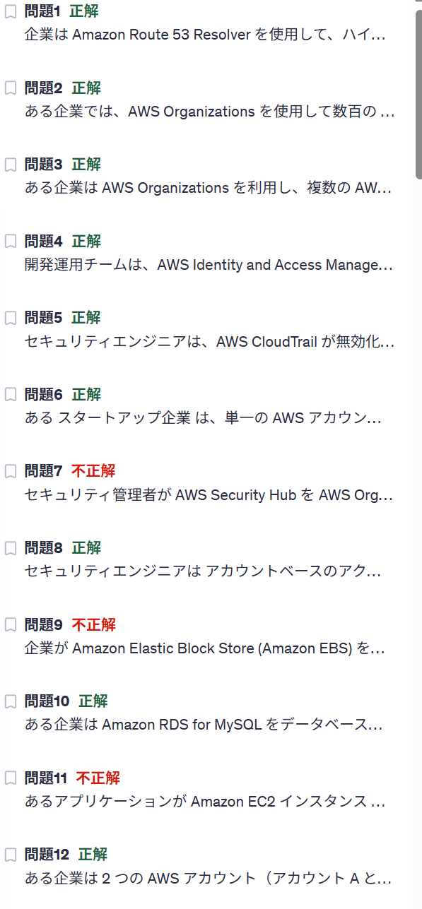

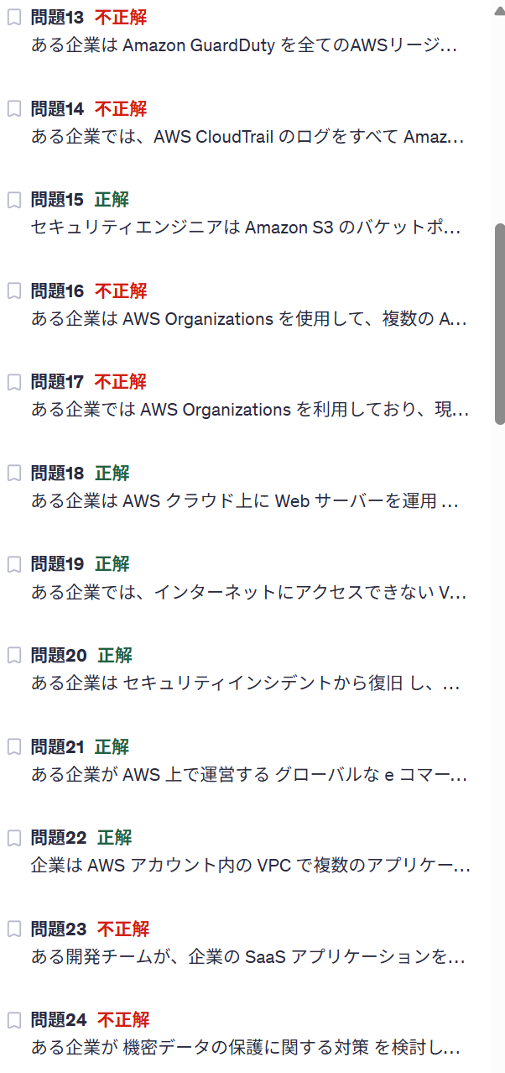

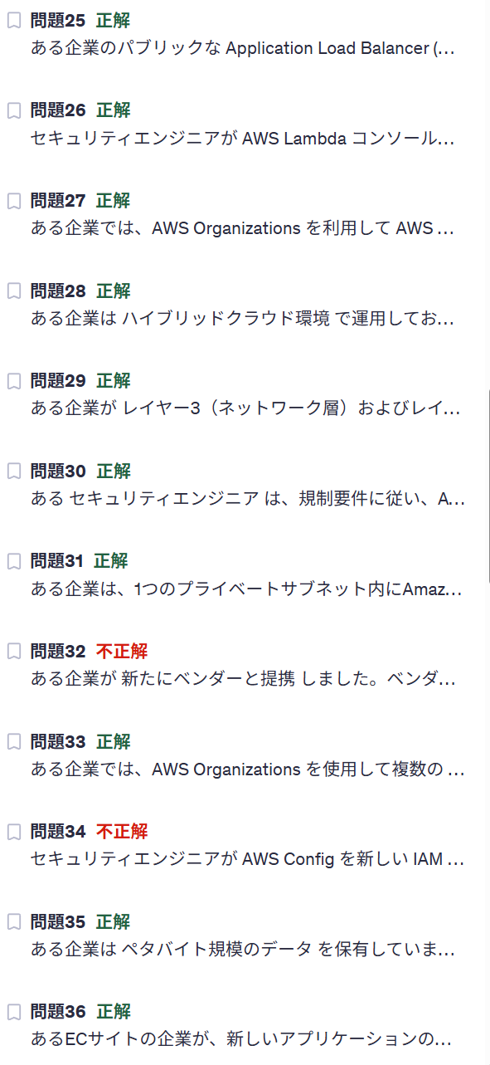

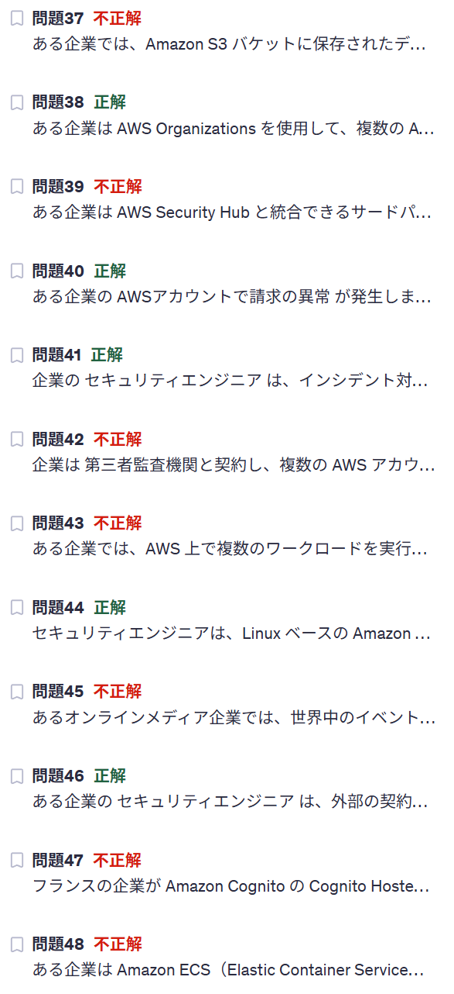

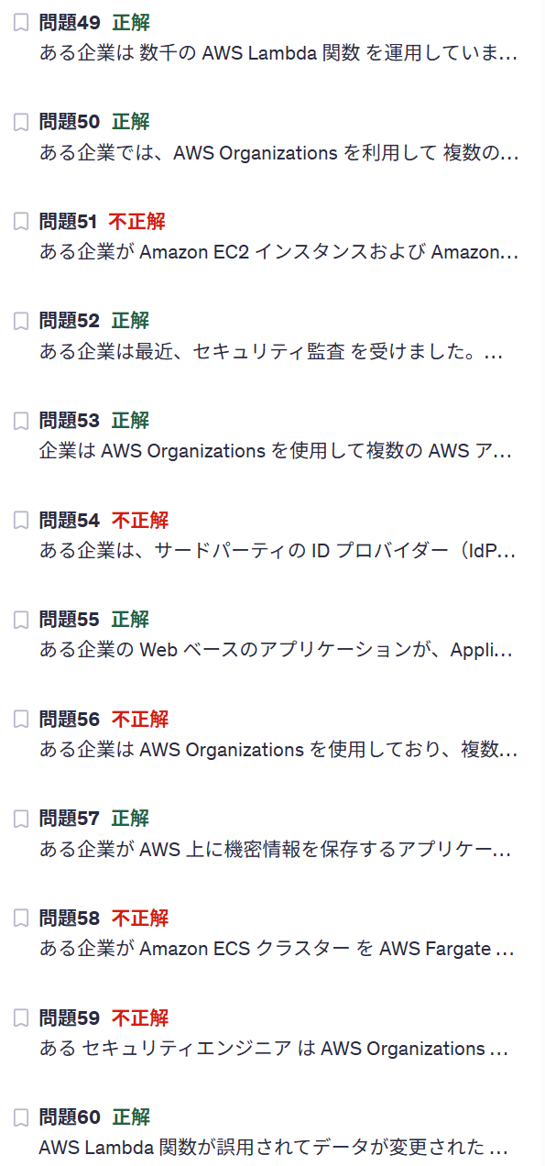

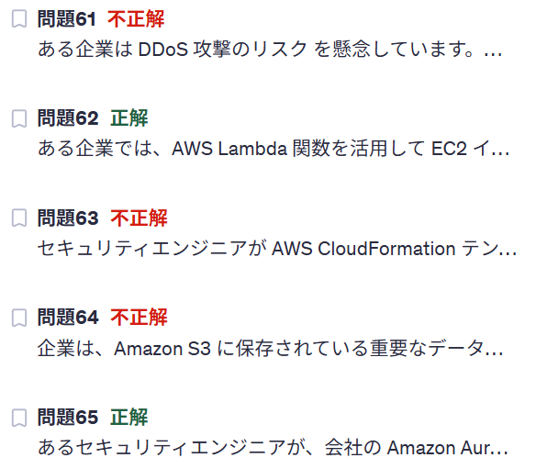

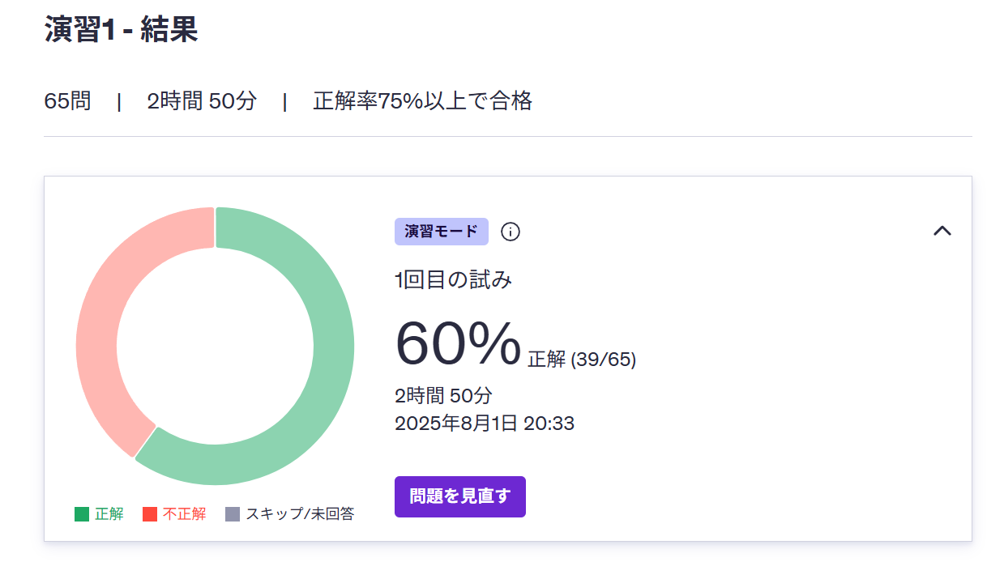

u2
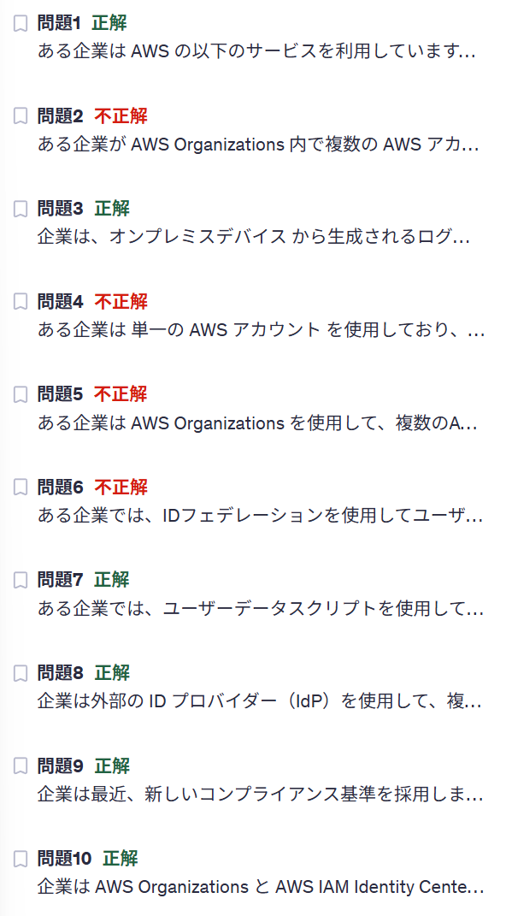

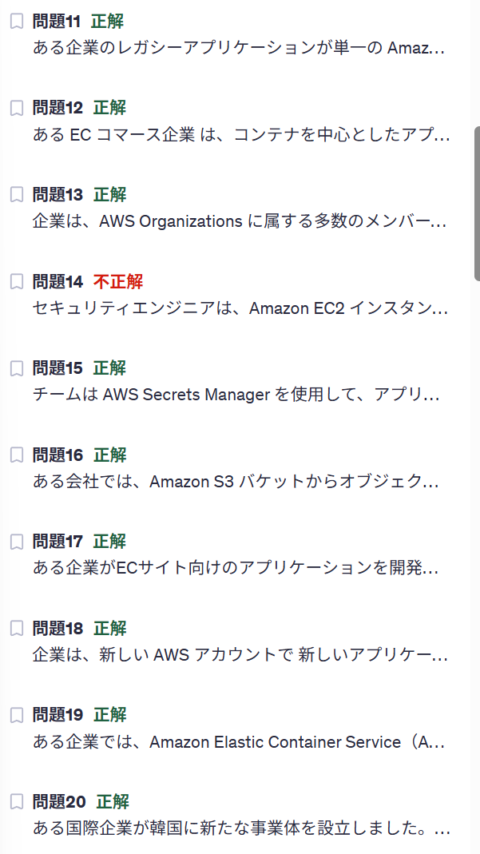

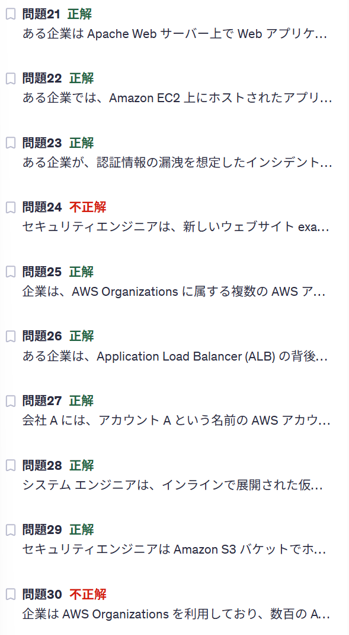

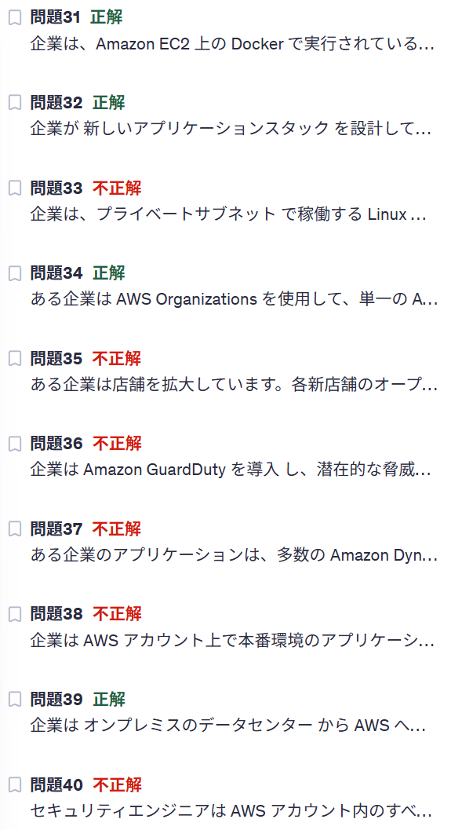

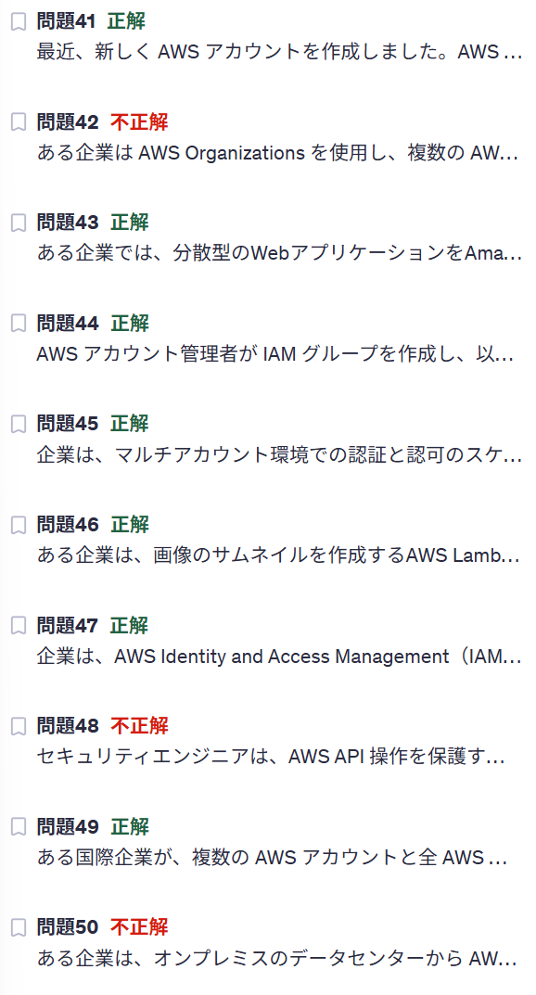

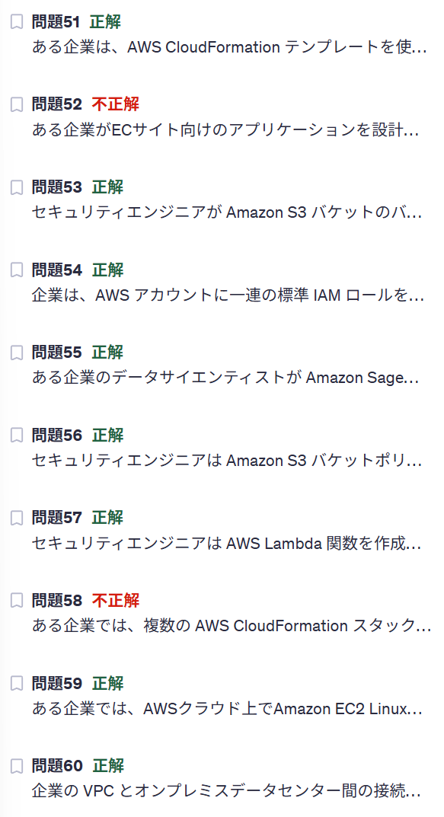

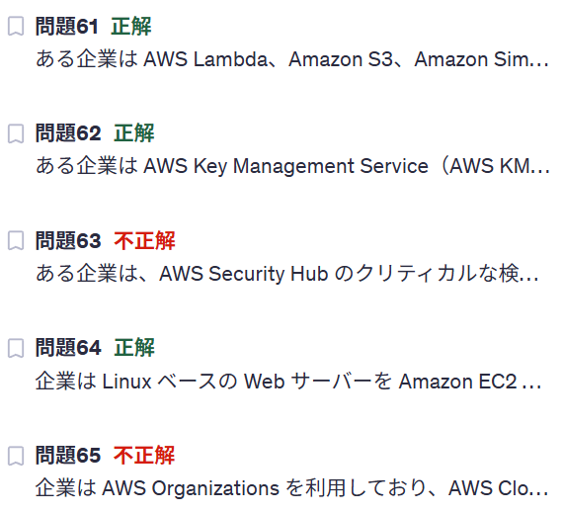

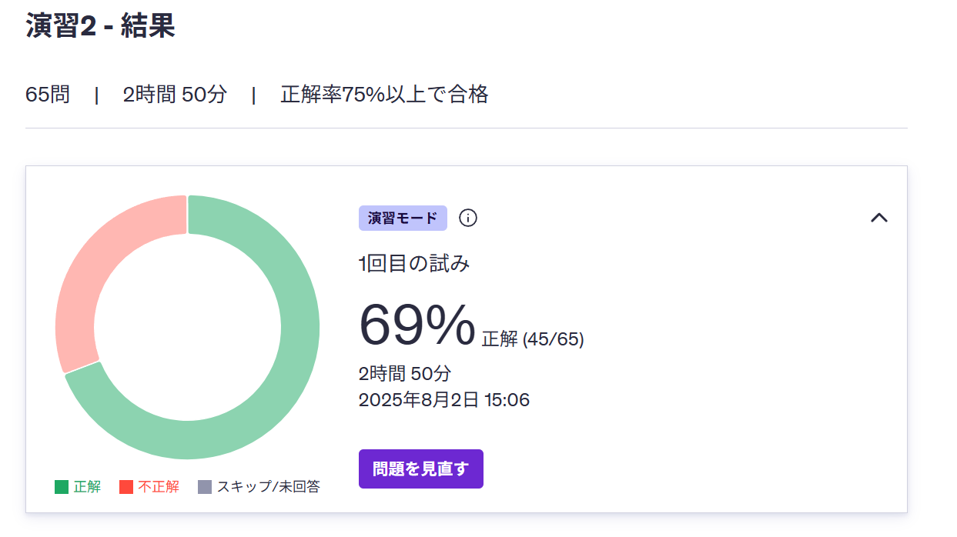

u3
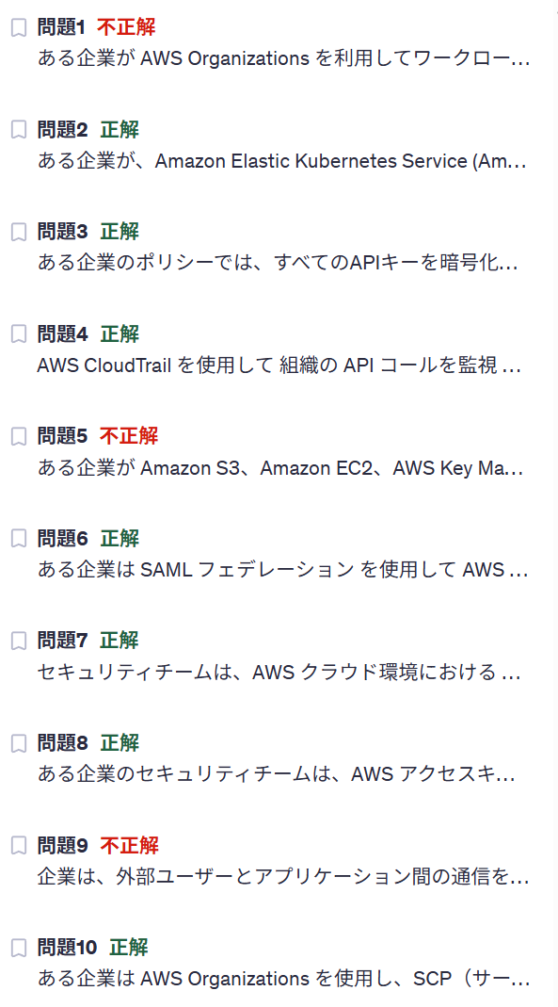

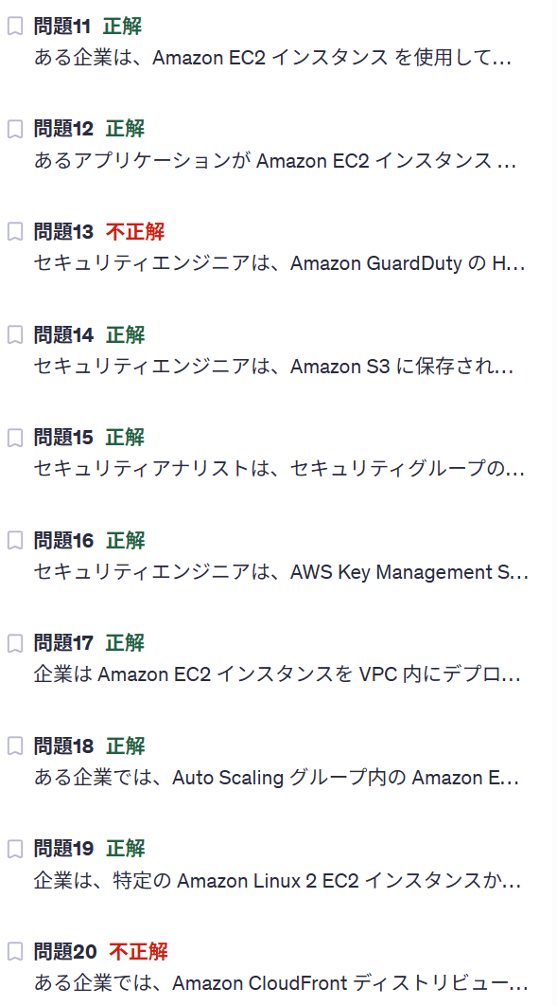

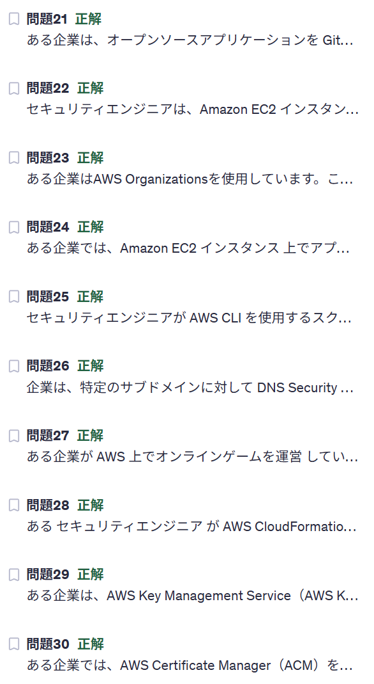

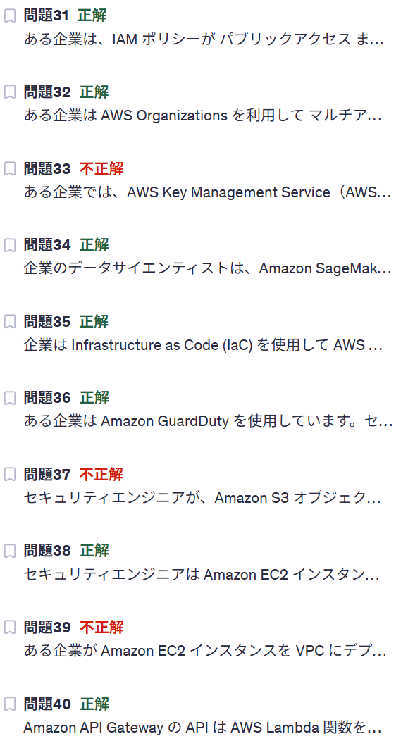

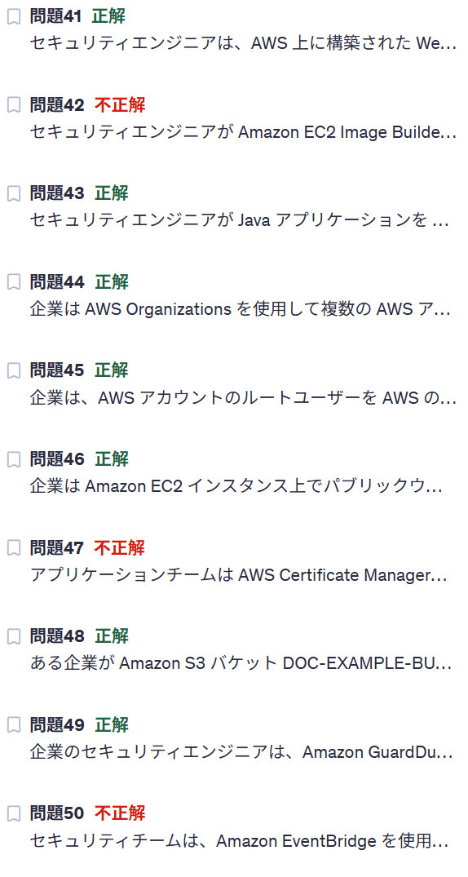

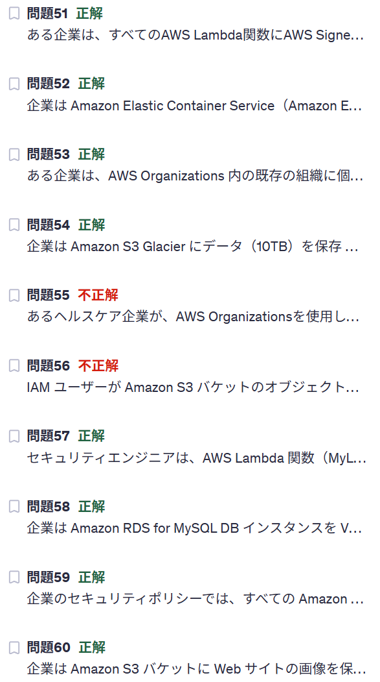

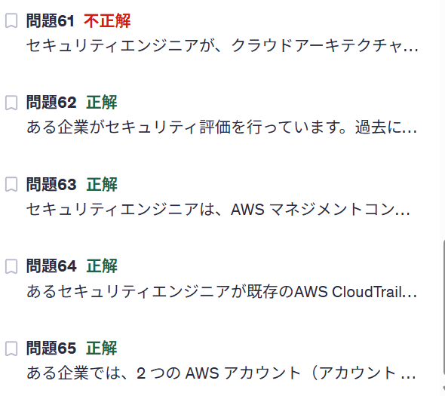

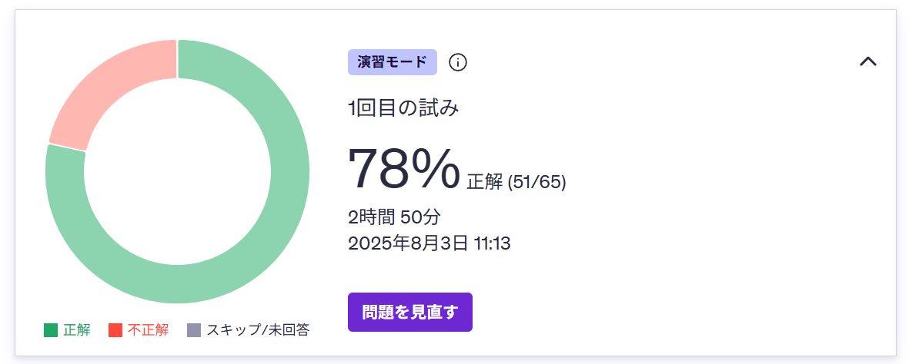

u4
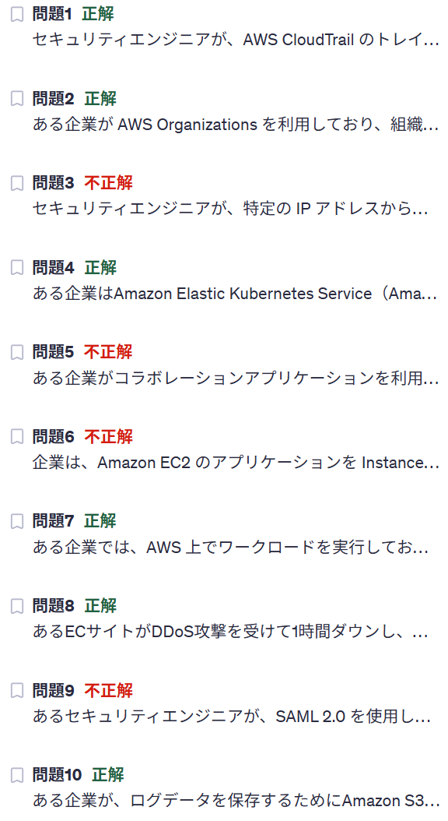

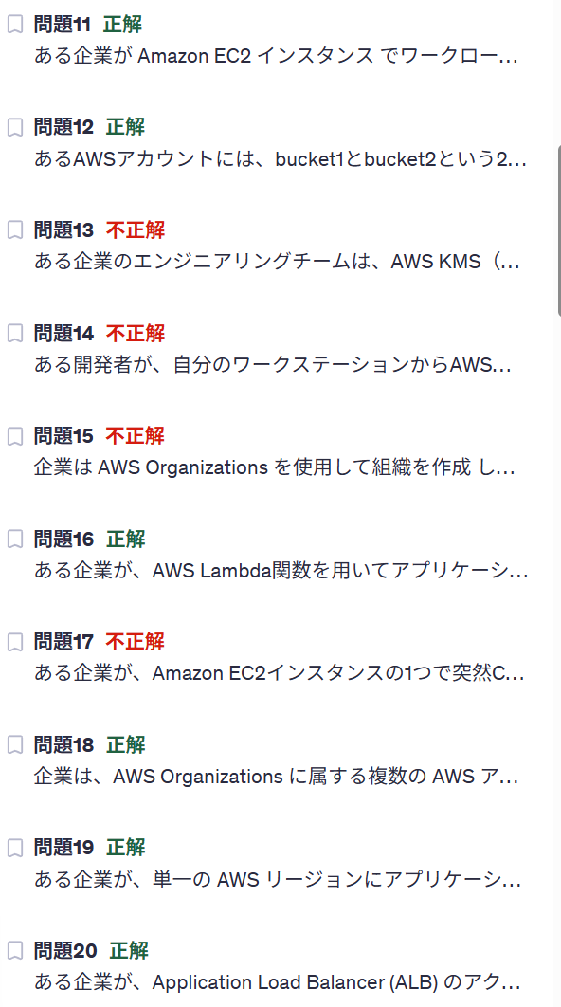

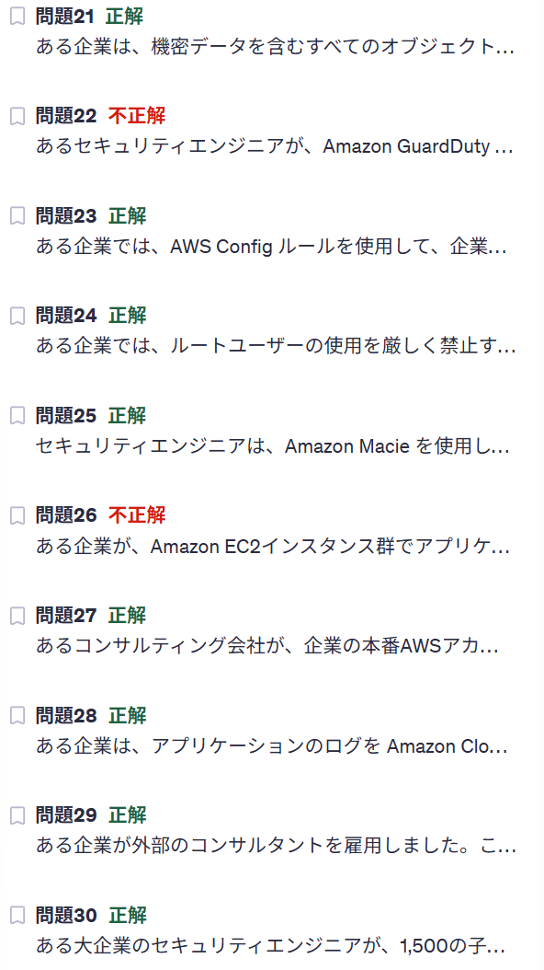

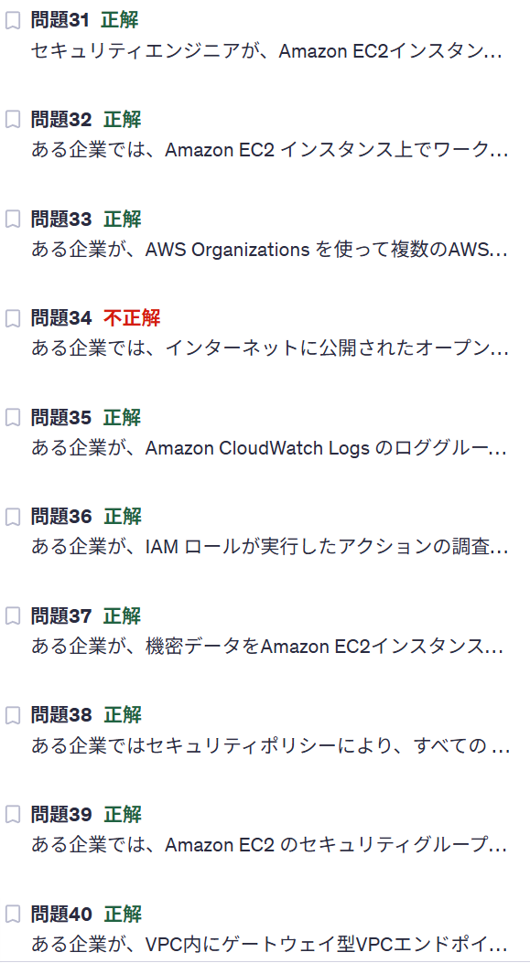

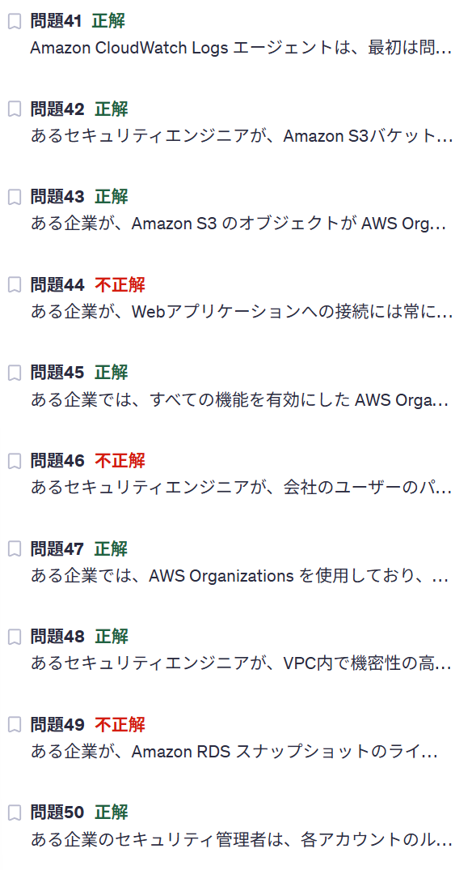

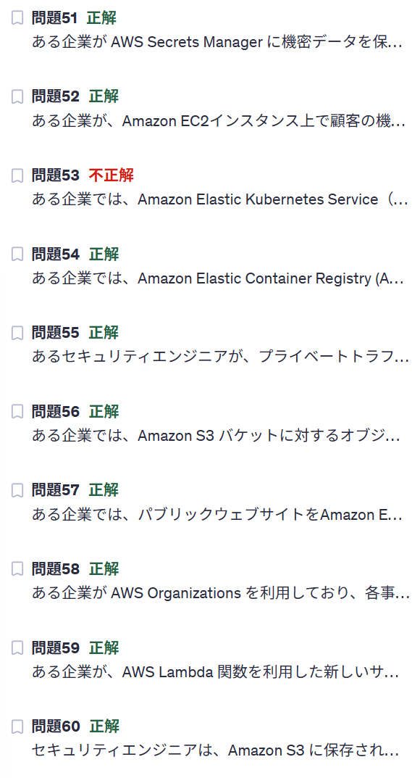

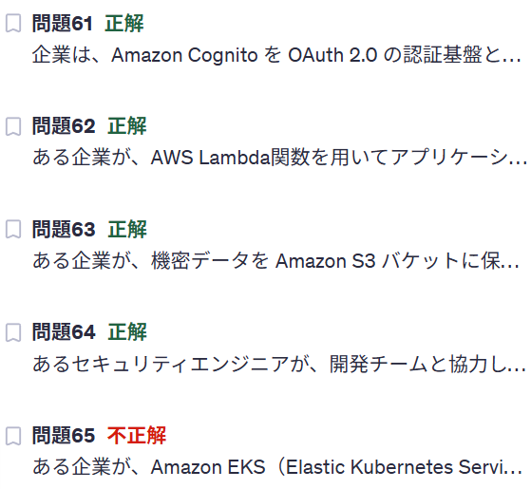

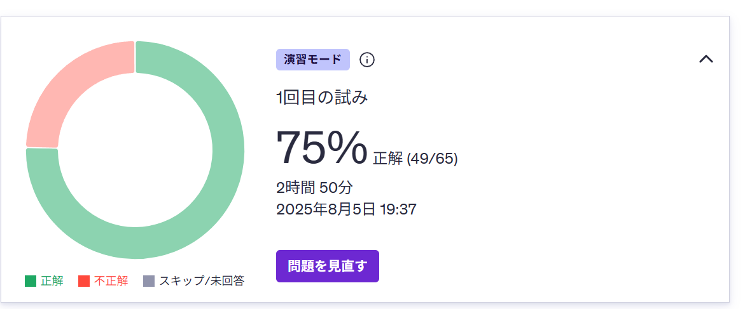

prompt
AWS Certified Security – Specialty 試験対策中です。
以下の内容について、詳細を教えて。
ACM のドメイン検証を DNS で実施 し、それぞれのドメインの DNS ゾーンに CNAME レコード を追加すると、ACM 証明書の自動更新が可能

AWS Certified Security – Specialty 試験対策中です。
以下の対象となる単語について、
要点を整理し一覧表を作成して。
# 制約事項
- 一言ずつ100文字程度で説明して。
- 重要箇所は太文字にして。
- 表形式で出力して。
# 対象となる単語
Resource Access Manager

# 依頼内容
AWS Certified Security – Specialty 試験対策として勉強中です。
以下の試験内容から、試験対象となるAWSサービスを全て抽出し、一覧表に整理して。
# 一覧表の項目
- 分野
- サービス名
- 概要
※分野は 第 1 分野 など。
# 試験内容
解答タイプ
試験には次の 2 種類の設問があります。
• 択一選択問題: 正しい選択肢が 1 つ、誤った選択肢 (不正解) が 3 つ提示
される。
• 複数選択問題: 5 つ以上の選択肢のうち、正解が 2 つ以上ある。
2 | ページ
バージョン 1.1 SCS-C02
設問の記述に最もよく当てはまるもの、または正解となるものを 1 つ以上選択
します。不正解の選択肢は、知識や技術が不十分な受験者が選択してしまいそうな、
設問内容と一致するもっともらしい解答になっています。
未解答の設問は不正解とみなされます。推測による解答にペナルティはありません。
試験には、スコアに影響する設問が 50 問含まれています。
採点対象外の設問
試験には、スコアに影響しない採点対象外の設問が 15 問含まれています。AWS では
こういった採点対象外の設問での成績情報を収集し、今後採点対象の設問として使用
できるかどうかを評価します。試験では、どの設問が採点対象外かは受験者に
わからないようになっています。
試験の結果
AWS Certified Security - Specialty (SCS-C02) 試験は、合否判定方式の試験です。
試験の採点は、認定業界のベストプラクティスおよびガイドラインに基づいた、
AWS の専門家によって定められる最低基準に照らして行われます。
試験の結果は、100～1,000 のスケールスコアとして報告されます。合格スコアは
750 です。このスコアにより、試験全体の成績と合否がわかります。複数の試験間で
難易度がわずかに異なる可能性があるため、スコアを均等化するためにスケール
スコアが使用されます。
スコアレポートには、各セクションの成績を示す分類表が含まれる場合があります。
試験には補整スコアリングモデルが使用されるため、セクションごとに合否ラインは
設定されておらず、試験全体のスコアで合否が判定されます。
試験の各セクションには特定の重みが設定されているため、各セクションに割り当て
られる設問数が異なる場合があります。分類表には、受験者の得意な部分と弱点を示す
全般的な情報が含まれます。セクションごとのフィードバックを解釈する際は注意して
ください。
試験内容の概要
この試験ガイドには、セクションに設定された重み、コンテンツドメイン、タスク
ステートメントについての説明が含まれています。本ガイドは、試験内容の包括的な
3 | ページ
バージョン 1.1 SCS-C02
リストを提供するものではありません。ただし、各タスクステートメントの追加情報を
使って、試験の準備に役立てることができます。
本試験のコンテンツドメインと重み設定は以下のとおりです。
• 第 1 分野: 脅威検出とインシデント対応 (採点対象コンテンツの 14%)
• 第 2 分野: セキュリティロギングとモニタリング (採点対象コンテンツの 18%)
• 第 3 分野: インフラストラクチャのセキュリティ (採点対象コンテンツの 20%)
• 第 4 分野: Identity and Access Management (採点対象コンテンツの 16%)
• 第 5 分野: データ保護 (採点対象コンテンツの 18%)
• 第 6 分野: 管理とセキュリティガバナンス (採点対象コンテンツの 14%)
第 1 分野: 脅威検出とインシデント対応
タスクステートメント 1.1: インシデント対応計画を策定して実装する。
対象知識:
• インシデント対応に関連する AWS のベストプラクティス
• クラウドで発生するインシデント
• インシデント対応計画における役割と責任
• AWS Security Finding Format (ASFF)
対象スキル:
• セキュリティ侵害に対応するための認証情報の無効化およびローテーション
戦略の実装 (AWS Identity and Access Management [IAM] や AWS
Secrets Manager の使用など)
• AWS リソースの分離
• セキュリティインシデントに対応するためのプレイブックとランブックの
策定、実装
• セキュリティサービスのデプロイ (AWS Security Hub、Amazon Macie、
Amazon GuardDuty、Amazon Inspector、AWS Config、Amazon
Detective、AWS Identity and Access Management Access Analyzer など)
• AWS ネイティブサービスとサードパーティーサービスの統合の設定
(Amazon EventBridge や ASFF の使用など)
4 | ページ
バージョン 1.1 SCS-C02
タスクステートメント 1.2: AWS のサービスを使用してセキュリティの脅威と異常を
検出する。
対象知識:
• 脅威を検出する AWS マネージドセキュリティサービス
• サービス間でデータを結合するためのアノマリーおよび相関手法
• 異常を特定するための視覚化
• セキュリティ調査結果を一元化する戦略
対象スキル:
• セキュリティサービス (GuardDuty、Security Hub、Macie、AWS Config、
IAM Access Analyzer など) から得られた結果の評価
• AWS のサービス全体にわたるセキュリティ脅威の検索と関連付け
(Detective の使用など)
• セキュリティイベントを検証するためにクエリを実行 (Amazon Athena の
使用など)
• 異常なアクティビティを検出するためのメトリクスフィルターとダッシュ
ボードの作成 (Amazon CloudWatch の使用など)
タスクステートメント 1.3: 侵害されたリソースとワークロードに対応する。
対象知識:
• AWS セキュリティインシデント対応ガイド
• リソース分離メカニズム
• 根本原因分析の手法
• データ取得メカニズム
• イベント検証のためのログ分析
対象スキル:
• AWS のサービス (AWS Lambda、AWS Step Functions、EventBridge、AWS
Systems Manager のランブック、Security Hub、AWS Config など) を使用
した修復の自動化
• 侵害されたリソースへの対応 (Amazon EC2 インスタンスの分離など)
• 根本原因分析のための調査と分析 (Detective の使用など)
• 侵害されたリソースからの関連するフォレンジックデータの取得 (Amazon
Elastic Block Store [Amazon EBS] のボリュームスナップショット、メモリ
ダンプなど)
5 | ページ
バージョン 1.1 SCS-C02
• Amazon S3 のログでセキュリティイベントに関連するコンテキスト情報の
クエリを実行 (Athena の使用など)
• フォレンジックアーティファクトの保護、保存 (S3 オブジェクトロック、
分離されたフォレンジックアカウント、S3 ライフサイクル、
S3 レプリケーションの使用など)
• インシデントに備えてサービスを準備し、インシデント後のサービスを復旧
第 2 分野: セキュリティロギングとモニタリング
タスクステートメント 2.1: セキュリティイベントに対処するためのモニタリングと
アラートを設計し、実装する。
対象知識:
• イベントをモニタリングしてアラームを提供する AWS のサービス
(CloudWatch、EventBridge など)
• アラートを自動化する AWS のサービス (Lambda、Amazon Simple
Notification Service [Amazon SNS]、Security Hub など)
• メトリクスとベースラインをモニタリングするツール (GuardDuty、
Systems Manager など)
対象スキル:
• アーキテクチャを分析してモニタリング要件とセキュリティモニタリングの
データソースを特定
• 環境とワークロードを分析してモニタリング要件を決定
• ビジネス要件とセキュリティ要件に基づく環境モニタリングとワークロード
モニタリングを設計
• 定期的な監査を実施するための自動化ツールとスクリプトを設定
(Security Hub でカスタムインサイトを作成するなど)
• アラートを生成するメトリクスとしきい値を定義
タスクステートメント 2.2: セキュリティモニタリングとアラートのトラブル
シューティングを行う。
対象知識:
• モニタリングサービスの設定 (Security Hub など)
• セキュリティイベントを示す関連データ
6 | ページ
バージョン 1.1 SCS-C02
対象スキル:
• 可視性やアラートが得られなかったイベントが発生した後のサービス機能、
アクセス許可、リソース構成を分析
• 統計情報の報告がないカスタムアプリケーションの構成を分析、修正
• セキュリティ要件を満たすためのロギングサービスとモニタリング
サービスを評価
タスクステートメント 2.3: ロギングソリューションを設計し、実装する。
対象知識:
• ロギング機能を提供する AWS のサービスと機能 (VPC フローログ、
DNS ログ、AWS CloudTrail、Amazon CloudWatch Logs など)
• ロギング機能の属性 (ログレベル、タイプ、詳細度など)
• ログの保存先とライフサイクル管理 (保存期間など)
対象スキル:
• サービスとアプリケーションのロギングの設定
• ロギングの要件とログの取り込み元の特定
• AWS のベストプラクティスと組織の要件に合わせたログストレージと
ライフサイクル管理の実装
タスクステートメント 2.4: ロギングソリューションのトラブルシューティングを
行う。
対象知識:
• データソースを提供する AWS サービスの機能とユースケース (ログレベル、
タイプ、詳細度、頻度、適時性、不変性など)
• ロギング機能を提供する AWS のサービスと機能 (VPC フローログ、
DNS ログ、CloudTrail、CloudWatch Logs など)
• ロギングに必要なアクセス許可
対象スキル:
• 設定ミスを特定し、ロギングに必要なアクセス許可がない場合の修正手順を
決定 (読み取り/書き込み権限、S3 バケットのアクセス許可、パブリック
アクセス、整合性の管理など)
• ログが見つからない原因を特定し、修正手順を実行
7 | ページ
バージョン 1.1 SCS-C02
タスクステートメント 2.5: ログ分析ソリューションを設計する。
対象知識:
• キャプチャしたログを分析するサービスおよびツール (Athena、
CloudWatch Logs フィルターなど)
• AWS のサービスのログ分析機能 (CloudWatch Logs Insights、
CloudTrail インサイト、Security Hub インサイトなど)
• ログ形式とコンポーネント (CloudTrail ログなど)
対象スキル:
• ログ内のパターンを特定して異常や既知の脅威を指摘
• ログの正規化、解析、関連付け
第 3 分野: インフラストラクチャのセキュリティ
タスクステートメント 3.1: エッジサービスのセキュリティコントロールを設計し、
実装する。
対象知識:
• エッジサービスのセキュリティ機能 (AWS WAF、ロードバランサー、
Amazon Route 53、Amazon CloudFront、AWS Shield など)
• 一般的な攻撃、脅威、エクスプロイト (Open Web Application Security
Project [OWASP] Top 10、DDoS など)
• 階層化ウェブアプリケーションアーキテクチャ
対象スキル:
• 一般的なユースケース (公開ウェブサイト、サーバーレス
アプリケーション、モバイルアプリケーションバックエンドなど) 向けの
エッジセキュリティ戦略を定義
• 予想される脅威や攻撃 (OWASP Top 10、DDoS など) に基づいて適切な
エッジサービスを選択
• 予想される脆弱性とリスク (脆弱なソフトウェア、アプリケーション、
ライブラリなど) に基づいて適切な保護手段を選択
• エッジセキュリティサービス (AWS WAF およびロードバランサーを使用した
CloudFront など) を組み合わせて防御レイヤーを定義
• さまざまな基準 (地域、位置情報、レート制限など) に基づいてエッジで制限
事項を適用
8 | ページ
バージョン 1.1 SCS-C02
• エッジサービスに関するログ、メトリクス、モニタリングを有効化して
攻撃を検知
タスクステートメント 3.2: ネットワークのセキュリティコントロールを設計し、
実装する。
対象知識:
• VPC のセキュリティメカニズム (セキュリティグループ、ネットワーク
ACL、AWS Network Firewall など)
• VPC 間の接続 (AWS Transit Gateway、VPC エンドポイントなど)
• セキュリティテレメトリのソース (トラフィックミラーリング、
VPC フローログなど)
• VPN テクノロジー、用語、使用法
• オンプレミス接続オプション (AWS VPN、AWS Direct Connect など)
対象スキル:
• セキュリティ要件に基づくネットワークセグメンテーションの実装
(パブリックサブネット、プライベートサブネット、機密性の高い VPC、
オンプレミス接続など)
• 必要に応じてネットワークトラフィックを許可または禁止するネットワーク
コントロールの設計 (セキュリティグループ、ネットワーク ACL、
Network Firewall の使用など)
• データがパブリックインターネットを通過しないネットワークフローを設計
(Transit Gateway、VPC エンドポイント、VPC での Lambda の使用など)
• ネットワーク設計、脅威、攻撃に基づいて、モニタリングするテレメトリ
ソースを決定 (ロードバランサーのログ、VPC フローログ、トラフィック
ミラーリングなど)
• オンプレミス環境と AWS クラウド間の通信に関する冗長性とセキュリティ
ワークロードの要件を決定 (AWS VPN、Direct Connect 経由の AWS VPN、
MACsec の使用など)
• 不要なネットワークアクセスを特定、削除
• 要件の変化に応じてネットワーク設定を管理 (AWS Firewall Manager の使用
など)
9 | ページ
バージョン 1.1 SCS-C02
タスクステートメント 3.3: コンピューティングワークロードのセキュリティ
コントロールを設計し、実装する。
対象知識:
• EC2 インスタンスのプロビジョニングとメンテナンス (パッチ適用、検査、
スナップショットと AMI の作成、EC2 Image Builder の使用など)
• IAM インスタンスロールと IAM サービスロール
• コンピューティングワークロードの脆弱性をスキャンするサービス (Amazon
Inspector、Amazon Elastic Container Registry [Amazon ECR] など)
• ホストベースのセキュリティ (ファイアウォール、強化など)
対象スキル:
• 強化された EC2 AMI の作成
• コンピューティングワークロードを認可するために、必要に応じて
インスタンスロールとサービスロールの適用
• 既知の脆弱性について EC2 インスタンスとコンテナイメージのスキャニング
• EC2 インスタンスのフリートまたはコンテナイメージ全体にパッチの適用
• ホストベースのセキュリティメカニズム (ホストベースのファイアウォール
など) の有効化
• Amazon Inspector の調査結果を分析し、適切な対処法を決定
• コンピューティングワークロードへのシークレットと認証情報の安全な
受け渡し
タスクステートメント 3.4: ネットワークセキュリティのトラブルシューティングを
行う。
対象知識:
• 到達可能性の分析方法 (VPC Reachability Analyzer と Amazon Inspector の
使用など)
• TCP/IP ネットワークの基本概念 (UDP と TCP の比較、ポート、
OSI 参照モデル、OS のネットワークユーティリティなど)
• 関連するログソース (Route 53 ログ、AWS WAF ログ、VPC フローログ
など) を読む方法
対象スキル:
• ネットワーク接続の問題を特定、解釈、優先順位付け (Amazon Inspector の
ネットワーク到達可能性の使用など)
10 | ページ
バージョン 1.1 SCS-C02
• 望ましいネットワーク動作を実現するためのソリューションを決定
• ログソースを分析して問題を特定
• 問題分析のためのトラフィックサンプルのキャプチャ (トラフィック
ミラーリングの使用など)
第 4 分野: Identity and Access Management
タスクステートメント 4.1: AWS リソースの認証を設計、実装、トラブル
シューティングする。
対象知識:
• アイデンティティを作成および管理する方法とサービス
(フェデレーション、ID プロバイダー、AWS IAM Identity Center
[AWS Single Sign-On]、Amazon Cognito など)
• 長期的および一時的な認証情報管理メカニズム
• 認証の問題をトラブルシューティングする方法 (CloudTrail、
IAM アクセスアドバイザー、IAM ポリシーシミュレーターの使用など)
対象スキル:
• 要件に基づいて、認証システムでアイデンティティを確立
• 多要素認証 (MFA) のセットアップ
• AWS Security Token Service (AWS STS) を使用して一時的な認証情報を
発行する場合を決定
タスクステートメント 4.2: AWS リソースの認可を設計、実装、トラブル
シューティングする。
対象知識:
• さまざまな IAM ポリシー (マネージドポリシー、インラインポリシー、
アイデンティティベースのポリシー、リソースベースのポリシー、
セッション制御ポリシーなど)
• ポリシーの構成要素と影響 (プリンシパル、アクション、リソース、条件
など)
• 認可の問題をトラブルシューティングする方法 (CloudTrail、
IAM アクセスアドバイザー、IAM ポリシーシミュレーターの使用など)
11 | ページ
バージョン 1.1 SCS-C02
対象スキル:
• 属性ベースのアクセス制御 (ABAC) 戦略とロールベースのアクセス制御
(RBAC) 戦略を構築
• 特定の要件とワークロードに対する IAM ポリシータイプの評価
• IAM ポリシーが環境とワークロードに及ぼす影響の解釈
• 環境全体に最小権限の原則を適用
• 適切な職務分掌の実施
• アクセスエラーまたは認可エラーを分析し、原因または影響を特定
• リソース、サービス、またはエンティティに付与された意図しない
アクセス許可、認可、または権限を調査
第 5 分野: データ保護
タスクステートメント 5.1: 転送中のデータに機密性と整合性を提供するコントロール
を設計し、実装する。
対象知識:
• TLS の概念
• VPN の概念 (IPsec など)
• 安全なリモートアクセス方法 (SSH、Systems Manager Session Manager
経由の RDP など)
• Systems Manager Session Manager の概念
• TLS 証明書がさまざまなネットワークサービスやリソース (CloudFront、
ロードバランサーなど) で機能するしくみ
対象スキル:
• AWS とオンプレミスネットワーク間の安全な接続の設計 (Direct Connect や
VPN ゲートウェイの使用など)
• リソース (Amazon RDS、Amazon Redshift、CloudFront、Amazon S3、
Amazon DynamoDB、ロードバランサー、Amazon Elastic File System
[Amazon EFS]、Amazon API Gateway など) への接続時に暗号化を要求する
メカニズムの設計
• AWS API コールに TLS を要求 (Amazon S3 を使用する場合など)
• 安全な接続を介してトラフィックを転送するメカニズムの設計
(Systems Manager と EC2 Instance Connect の使用など)
12 | ページ
バージョン 1.1 SCS-C02
• プライベート VIF とパブリック VIF を使用したクロスリージョン
ネットワークの設計
タスクステートメント 5.2: 保管中のデータに機密性と整合性を提供するコントロール
を設計し、実装する。
対象知識:
• 暗号化技術の選択 (クライアント側、サーバー側、対称、非対称など)
• 整合性チェックの手法 (ハッシュアルゴリズム、デジタル署名など)
• リソースポリシー (DynamoDB、Amazon S3、AWS Key Management
Service [AWS KMS] など)
• IAM ロールとポリシー
対象スキル:
• 認可されたユーザーにアクセスを制限するリソースポリシーの設計
(S3 バケットポリシー、DynamoDB ポリシーなど)
• 不正なパブリックアクセスを防止するメカニズムの設計 (S3 パブリック
アクセスブロック、パブリックスナップショットおよびパブリック AMI の
防止など)
• 保管中のデータの暗号化を有効にするサービスの設定 (Amazon S3、Amazon
RDS、DynamoDB、Amazon Simple Queue Service [Amazon SQS]、Amazon
EBS、Amazon EFS など)
• 変更を防止してデータの整合性を保護するメカニズムの設計
(S3 オブジェクトロック、KMS キーポリシー、S3 Glacier ボールトロック、
AWS Backup ボールトロックの使用など)
• リレーショナルデータベース (Amazon RDS、RDS カスタム、
EC2 インスタンス上のデータベースなど) に AWS CloudHSM を使用した
保管時の暗号化の設計
• ビジネス要件に基づいた暗号化技術の選択
タスクステートメント 5.3: 保存中のデータのライフサイクルを管理するための
コントロールを設計し、実装する。
対象知識:
• ライフサイクルポリシー
• データ保持基準
13 | ページ
バージョン 1.1 SCS-C02
対象スキル:
• 必要な保持期間にわたってデータを保持するための S3 ライフサイクル
メカニズムの設計 (S3 オブジェクトロック、S3 Glacier ボールトロック、
S3 ライフサイクルポリシーなど)
• AWS のサービスとリソースの自動ライフサイクル管理の設計 (Amazon S3、
EBS ボリュームスナップショット、RDS ボリュームスナップショット、
AMI、コンテナイメージ、CloudWatch ロググループ、Amazon Data
Lifecycle Manager など)
• AWS のサービス全体での AWS Backup のスケジュールと保持の設定
タスクステートメント 5.4: 認証情報、シークレット、暗号化キーマテリアルを保護
するためのコントロールを設計し、実装する。
対象知識:
• Secrets Manager
• Systems Manager Parameter Store
• 対称キーと非対称キーの使用と管理 (AWS KMS など)
対象スキル:
• ワークロードのシークレットの管理とローテーションの設計 (データベース
アクセス認証情報、API キー、IAM アクセスキー、AWS KMS カスタマー管理
キーなど)
• 認可されたユーザーにキーの使用を限定する KMS キーポリシーの設計
• 顧客提供のキーマテリアルをインポートおよび削除するメカニズムの確立
第 6 分野: 管理とセキュリティガバナンス
タスクステートメント 6.1: AWS アカウントを一元的にデプロイして管理する戦略を
策定する。
対象知識:
• マルチアカウント戦略
• 管理を委任できるマネージドサービス
• ポリシー定義のガードレール
• ルートアカウントのベストプラクティス
• クロスアカウントロール
1

